IV. Análisis (matriz califica)
ANÁLISIS DE RIESGOS

CALIFICACIÓN Y EVALUACIÓN DE RIESGOS DEL PROCESO

1 | 2 | 2a | 3 | 4 | 5 | 6
PROCESO | RIESGO | TIPO DE IMPACTO | CALIFICACIÓN |  | Evaluación (N° y Zona de Riesgo) | MEDIDAS DE RESPUESTA (ACCIONES)
 |  |  | Probabilidad | Impacto
Administracion de personal | No desarrollar el Programa de Seguridad y Salud en el Trabajo por parte de los ESM Centralizadores. | (3) RELATIVA AL TRABAJO | (3) POSIBLE | (4) MAYOR | (12) ZONA DE RIESGO EXTREMO | Reducir el riesgo.
Administracion de personal | Direccionamiento inadecuado de los programas de promoción y prevención que respondan a las necesidades de los usuarios del Subsistema de Salud de Ejército | (4) INTERMITENCIA EN EL SERVICIO | (3) POSIBLE | (4) MAYOR | (12) ZONA DE RIESGO EXTREMO | Reducir el riesgo.
Administracion de personal | Inadecuada gestión del ciclo Administrativo de Equipo Biomedico de los ESM | (4) INTERMITENCIA EN EL SERVICIO | (4) PROBABLE | (4) MAYOR | (16) ZONA DE RIESGO EXTREMO | Reducir el riesgo.
Administracion de personal | Que los psicologos de las Brigadas no socialicen las directrices de salud mental - DISAN, a los psicologos de la unidades tacticas y de los ESM | (3) Cambios en la Interaccion del Proceso | (3) POSIBLE | (4) MAYOR | (12) ZONA DE RIESGO EXTREMO | Reducir el riesgo.
Administracion de personal | Falta de conocimiento de la normatividad para su correcta aplicación( CTC Medicamentos Especiales -Referencia y Contrareferenca -Enfermedades de Alto costo ) | (5) Paro total del Proceso | (3) POSIBLE | (4) MAYOR | (12) ZONA DE RIESGO EXTREMO | Reducir el riesgo.

ANÁLISIS DEL RIESGO

IMPACTO

 |  |  |  | MATRIZ DE CALIFICACIÓN
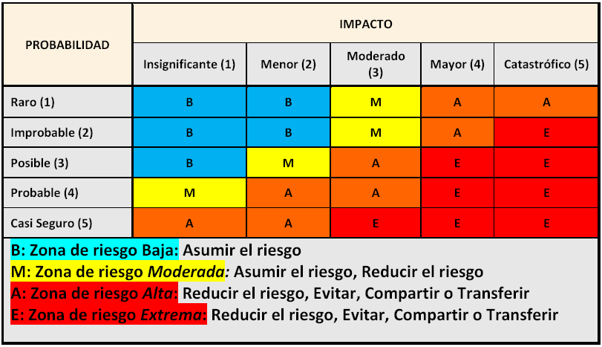

PROBABILIDAD

TIPOS DE IMPACTO

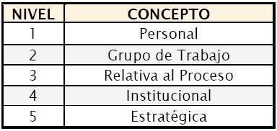
CONFIDENCIALIDAD EN LA INFORMACIÓN

Es la pérdida o revelación de la misma. Información reservada institucional es aquella que sólo puede ser conocida y difundida al interior de la misma; la sensibilidad de la información depende de la importancia que esta tenga para el desarrollo de la misión de la entidad.

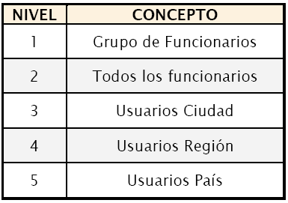
CREDIBILIDADO IMAGEN
Es la perdida de la misma frente a diferentes actores sociales o dentro de la entidad.

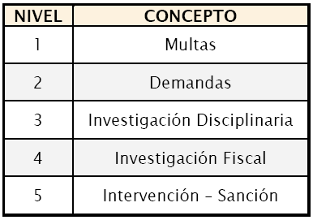
LEGAL
Se relaciona con las consecuencias legales para una entidad, determinadas por los riesgos relacionados con el incumplimiento en su función administrativa, ejecución presupuestal y normatividad aplicable.

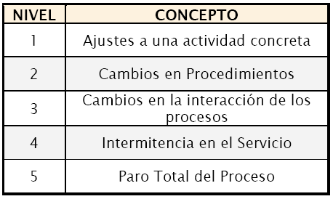
OPERATIVO
Aplica en la mayoría de las entidades para los procesos de apoyo, ya que sus riesgos pueden afectar el normal desarrollo de otros procesos dentro de la misma.

V - Valoración
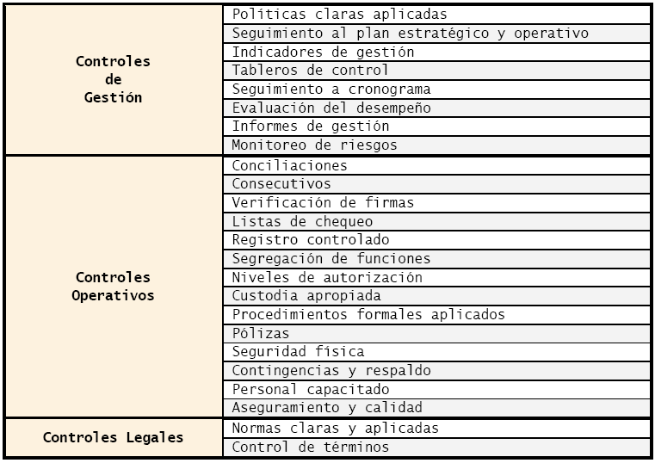

VALORACIÓN DE RIESGOS |  |  |  |  |  |  |  | Riesgo 1: |  |  |  |  |  |  |  |  |  |  |  |  |  |  |  |  | Riesgo 2: |  |  |  |  |  |  | Riesgo 3: |  |  |  |  |  |  |  |  |  |  |  |  |  |  |  |  |  |  |  |  |  |  |  |  | Riesgo 4: |  |  |  |  |  |  |  |  | Riesgo 5:

 |  |  |  |  |  |  |  | PARÁMETROS | CRITERIOS | TIPO DE CONTROL |  |  |  |  |  |  |  |  |  |  |  |  |  | PUNTAJES | PARÁMETROS | CRITERIOS | TIPO DE CONTROL |  |  |  | PUNTAJES | PARÁMETROS | CRITERIOS | TIPO DE CONTROL |  |  |  |  |  |  |  |  |  |  |  |  |  |  |  |  |  |  |  |  |  | PUNTAJES | PARÁMETROS | CRITERIOS | TIPO DE CONTROL |  |  |  |  |  | PUNTAJES | PARÁMETROS | CRITERIOS | TIPO DE CONTROL |  |  |  |  |  |  |  | PUNTAJES
RIESGO | CONTROLES EXISTENTES | ES EFECTIVO |  | ESTA DOCUMENTADO |  | CALIFICACIÓN FINAL | ACCIONES DE MITIGACIÓN |  |  | Probabilidad |  |  |  |  |  |  | Impacto |  |  |  |  |  |  |  |  |  | Probabilidad |  | Impacto |  |  |  |  | Probabilidad |  |  |  |  |  |  |  |  |  |  | Impacto |  |  |  |  |  |  |  |  |  |  |  |  |  | Probabilidad |  |  | Impacto |  |  |  |  |  | Probabilidad |  |  |  | Impacto
 |  | SI | NO | SI | NO |  |  |  |  | Control I | Control II | Control III | Control IV | Control V | Control VI | Control VII | Control I | Control II | Control III | Control IV | Control V | Control VI | Control VII |  |  |  | Control I | Control II | Control I | Control II |  |  |  | Control I | Control II | Control III | Control IV | Control V | Control VI | Control VII | Control VIII | Control IX | Control X | Control XI | Control I | Control II | Control III | Control IV | Control V | Control VI | Control VII | Control VIII | Control IX | Control X | Control XI |  |  |  | Control I | Control II | Control III | Control I | Control II | Control III |  |  |  | Control I | Control II | Control III | Control IV | Control I | Control II | Control III | Control IV
No desarrollar el Programa de Seguridad y Salud en el Trabajo por parte de los ESM Centralizadores. | 1. Normatividad legal Vigente |  |  |  |  |  |  | Herramientas para ejercer el control | Posee una herramienta para ejercer el control. | - | 15 | - | - | 15 | 15 | - | - | - | - |  |  |  |  | 15 | Herramientas para ejercer el control | Posee una herramienta para ejercer el control. | - | 15 | - | - | 15 | Herramientas para ejercer el control | Posee una herramienta para ejercer el control. | - |  |  |  |  |  |  | - |  |  |  | - | - |  |  |  |  |  |  |  |  |  | 15 | Herramientas para ejercer el control | Posee una herramienta para ejercer el control. | 15 | 15 |  | - | - |  | 15 | Herramientas para ejercer el control | Posee una herramienta para ejercer el control. | 15 | 15 | 15 | 15 | 15 | - | 15 |  | 15
 | 2. Estadisticas. |  |  |  |  |  |  |  | Existen manuales, instructivos o procedimientos para el manejo de la herramienta | - | 15 | - | - | 15 | 15 | - | - | - | - |  |  |  |  | 15 |  | Existen manuales, instructivos o procedimientos para el manejo de la herramienta | - | 15 | - | - | 15 |  | Existen manuales, instructivos o procedimientos para el manejo de la herramienta |  |  |  |  |  |  |  | - |  |  |  | - | - |  |  |  |  |  |  |  |  |  | 15 |  | Existen manuales, instructivos o procedimientos para el manejo de la herramienta | 15 | 15 |  | - | - |  | 15 |  | Existen manuales, instructivos o procedimientos para el manejo de la herramienta | 15 | 15 | 15 | 15 | 15 | - | 15 |  | 15
 | 3. Informes |  |  |  |  |  |  |  | En el tiempo que lleva la herramienta ha demostrado ser efectiva. | - | 30 | - | - | 30 | 30 | - | - | - | - |  |  |  |  | 30 |  | En el tiempo que lleva la herramienta ha demostrado ser efectiva. | - | 30 | - | - | 30 |  | En el tiempo que lleva la herramienta ha demostrado ser efectiva. |  |  |  |  |  |  |  | - |  |  |  | - | - |  |  |  |  |  |  |  |  |  | 30 |  | En el tiempo que lleva la herramienta ha demostrado ser efectiva. | 30 | 30 |  | - | - |  | 30 |  | En el tiempo que lleva la herramienta ha demostrado ser efectiva. | 30 |  |  |  | 30 | - |  |  | 30
 | 4. Oficios-radiogramas |  |  |  |  |  |  | Seguimiento al control | Están definidos los responsables de la ejecución del control y del seguimiento. | 15 | 15 | 15 | 15 | 15 | 15 | 15 | - | - | - |  |  |  |  | 15 | Seguimiento al control | Están definidos los responsables de la ejecución del control y del seguimiento. | 15 | 15 | - | - | 15 | Seguimiento al control | Están definidos los responsables de la ejecución del control y del seguimiento. |  |  |  |  |  |  |  |  |  |  |  | - | - |  |  |  |  |  |  |  |  |  | 15 | Seguimiento al control | Están definidos los responsables de la ejecución del control y del seguimiento. | 15 | 15 | 15 | - | - | 15 | 15 | Seguimiento al control | Están definidos los responsables de la ejecución del control y del seguimiento. | 15 | 15 | 15 | 15 | - | - |  |  | 15
 | 5. Revistas |  |  |  |  |  |  |  | La frecuencia de ejecución del control y seguimiento es adecuada. | 25 | 25 | 25 | 25 | - | 25 | 25 | - | - | - |  |  |  |  | 25 |  | La frecuencia de ejecución del control y seguimiento es adecuada. | 25 | 25 | - | - | 25 |  | La frecuencia de ejecución del control y seguimiento es adecuada. |  |  |  |  |  |  |  |  |  |  |  | - | - |  |  |  |  |  |  |  |  |  | 25 |  | La frecuencia de ejecución del control y seguimiento es adecuada. | 25 | 25 |  | - | - | 25 | 25 |  | La frecuencia de ejecución del control y seguimiento es adecuada. |  |  |  |  | - | - |  |  | 25
 | 6. Cronograma de actividades |  |  |  |  |  |  |  | TOTAL | 40 | 100 | 40 | 40 | 75 | 100 | 40 | - |  |  |  |  | - | - | 100 |  | TOTAL | 40 | 100 | - | - | 100 |  | TOTAL | - | - | - | - | - | - | - | - |  |  | - | - | - |  |  |  |  |  |  |  |  |  | 100 |  | TOTAL | 100 | 100 | 15 | - | - | 40 | 100 |  | TOTAL | 75 | 45 | 45 | 45 | 60 | - | 30 | - | 100
 | 7. Lista de Verificaciòn |  |  |  |  |  |  |  | PROMEDIO | 62 |  |  |  |  |  |  | - |  |  |  |  |  |  |  |  | PROMEDIO | 70 |  | - |  |  |  | PROMEDIO | - |  |  |  |  |  |  |  |  |  |  | - |  |  |  |  |  |  |  |  |  |  |  |  | PROMEDIO | 72 |  |  | 13 |  |  |  |  | PROMEDIO | 53 |  |  |  | 23
Direccionamiento inadecuado de los programas de promoción y prevención que respondan a las necesidades de los usuarios del Subsistema de Salud de Ejército | 1. Seguimiento de la Directiva Promoción y Prevención
 | 2. vigilancia epidemiológica vigente |  |  |  |  |  |  |  |  |  | Nueva valoracion del riesgo: : Zona de riesgo ( ) |  |  |  |  |  |  |  |  |  |  |  |  |  | Nueva valoracion del riesgo: : Zona de riesgo ( ) |  |  |  |  |  |  | Nueva valoracion del riesgo: : Zona de riesgo ( ) |  |  |  |  |  |  |  |  |  |  |  |  |  |  |  |  |  |  |  |  |  |  |  |  | Nueva valoracion del riesgo: : Zona de riesgo ( ) |  |  |  |  |  |  |  |  | Nueva valoracion del riesgo: : Zona de riesgo ( )
Inadecuada gestión del ciclo Administrativo de Equipo Biomedico de los ESM | 1. Conceptos técnicos
 | 2. Cotizaciones
 | 3. Evaluación técnica
 | 4. Estudio de mercado
 | 5. Garantía del equipo
 | 6. Hoja de vida equipo
 | 7. Reportes de mantenimiento
 | 8. Radiogramas
 | 9. SITBIO
 | 10. Oficios
 | 11. Matriz de necesidades
Que los psicologos de Brigadas no socialicen las directrices de salud mental - DISAN, a los psicologos de la unidades tacticas y de los ESM. | 1. Informes de gestion.
 | 2. Revistas de Inspección.
 | 3. Programas radiales.
Falta de conocimiento de la normatividad para su correcta aplicación( CTC Medicamentos Especiales -Referencia y Contrareferenca -Enfermedades de Alto costo ) | 1. Acuerdo 052/2013- CTC Medicamentos.
 | 2. Directiva Permanente 004/1997
 | 3. Acuerdo 002/2001
 | 4 .Cuenta de Alto Costo, según resolución MPS No. 4700/2008

